备忘录
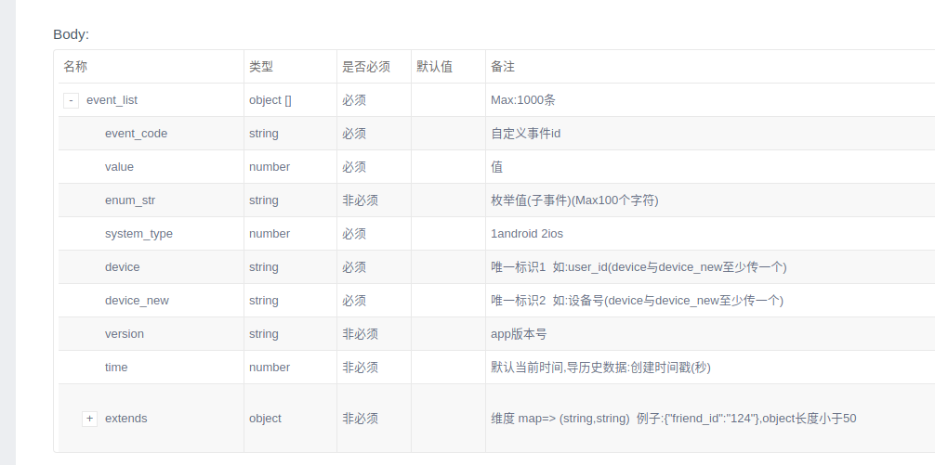
Pantomath | SDK接入文档
 | LOGO
 | 管理员/观看者账号
 | 测试App和正式App分开
AF | AF接入文档，接入游戏
 | 货币用美金
 | 时区问题

